INVENTARIO A Y B
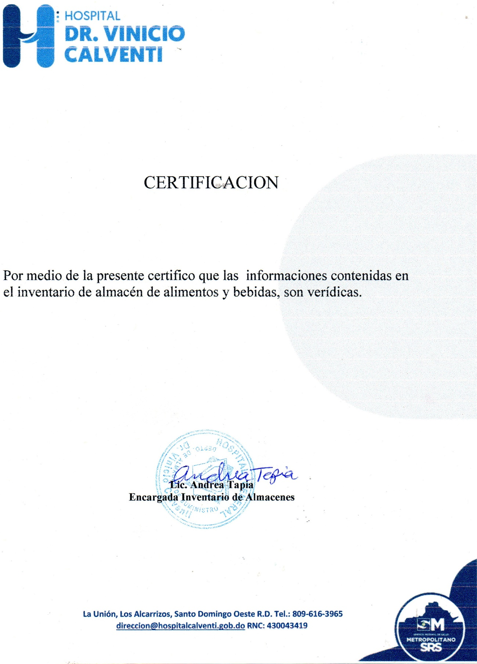

MINISTERIO DE SALUD PÚBLICA Y ASISTENCIA SOCIAL
HOSPITAL GENERAL VINICIO CALVENTI
SANTO DOMINGO OESTE, RD.
INVENTARIO OCTUBRE-DICIEMBRE 2021
DESCRIPCION DE PRODUCTO | UNIDAD | PRECIOS | STOCK | ENTRADA | FECHA | SALIDA | EXISTENCIA | TOTAL
VEGETALES Y FRUTAS
Aceite de maíz | LATA | $1,135.08 | - | 15 | 2021-11-22 | 10 | 5 | $5,675.40
ACEITE DE OLIVA | FRASCO | $1,133.88 |  | 10 | 2021-11-22 | 7 | 3 | $3,401.64
Ají cubanela | LIBRA | $28.00 | 125 | 50 | 2021-09-30 | 125 | 50 | $1,400.00
Ají morrón | LIBRA | $48.00 | 125 | 109 | 2021-09-30 | 170 | 64 | $3,072.00
Ají gustoso | LIBRA | $50.00 | - | 8 | 2021-09-30 | - | 8 | $400.00
Ajo | LIBRA | $100.00 | - | 100 | 2021-09-30 | 60 | 40 | $4,000.00
Apio | LIBRA | $28.00 | - | 15 | 2021-09-30 | 12 | 3 | $84.00
Brocoli | LIBRA | $30.00 | - | 70 | 2021-09-30 | 70 | - | $0.00
Auyama | LIBRA | $19.00 | 100 | 500 | 2021-09-30 | 500 | 100 | $1,900.00
Cebolla | LIBRA | $25.00 | 100 | 100 | 2021-09-30 | 160 | 40 | $1,000.00
Cilantro ancho | PAQUETE | $50.00 | - | 25 | 2021-09-30 | 20 | 5 | $250.00
Coliflor | LIBRA | $30.00 | - | 75 | 2021-09-30 | 75 | - | $0.00
chinola | UNIDAD | $15.00 |  | - | 2021-05-17 | - | - | $0.00
Guineo verde | unidad | $3.50 | - | 400 | 2021-09-30 | 400 | - | $0.00
Lechosa | UNIDAD | $12.00 | - | 50 | 2021-09-30 | 20 | 30 | $360.00
yuca | LIBRA | $16.00 | - | 200 | 2021-09-30 | 200 | - | $0.00
Lechuga | LIBRA | $25.00 | - | 178 | 2021-09-30 | 178 | - | $0.00
Limón | LIBRA | $15.00 | - | 50 | 2021-09-30 | 40 | 10 | $150.00
Melón | UNIDAD | $80.00 | - | 50 | 2021-09-30 | 22 | 28 | $2,240.00
Ñame | LIBRA | $48.00 | - | 500 | 2021-09-30 | 500 | - | $0.00
Orégano | LIBRA | $125.00 | - | 10 | 2020-10-12 | 5 | 5 | $625.00
Papa | LIBRA | $19.00 | - | 500 | 2021-09-30 | 500 | - | $0.00
Pepino | UNIDAD | $20.00 | - | 93 | 2021-09-30 | 80 | 13 | $260.00
Perejil | FRASCO | $100.00 |  | - | 2020-11-16 |  | - | $0.00
Piña | UNIDAD | $50.00 |  | 50 | 2020-12-11 | 20 | 30 | $1,500.00
puerro | paquete | $50.00 |  | 23 | 2021-09-30 | 14 | 9 | $450.00
Pimienta | fco. | $480.00 | - | 8 |  | 2 | 6 | $2,880.00
Repollo | LIBRA | $30.00 | - | 60 | 2021-09-30 | 40 | 20 | $600.00
Tayota | UNIDAD | $18.00 | - | 200 | 2021-09-30 | 140 | 60 | $1,080.00
Plátano verde | UNIDAD | $10.00 | - | 1,000 | 2021-09-30 | 200 | 800 | $8,000.00
batata | LIBRA | $25.00 | - | - |  | - | - | $0.00
Tomate de ensalada | LIBRA | $20.00 | - | 100 | 2021-09-30 | 50 | 50 | $1,000.00
Tomate bugalu | LIBRA | $20.00 | - | 80 | 2021-09-30 | 20 | 60 | $1,200.00
tomillo | paquete | $120.00 |  | 4 | 2020-11-16 | 2 | 2 | $240.00
verduras | PAQUETES | $50.00 | - | 80 | 2021-09-30 | 60 | 20 | $1,000.00
Yautía | LIBRA | $40.00 | - | 500 | 2021-09-30 | 400 | 100 | $4,000.00
Zanahoria | LIBRA | $12.00 | - | 50 | 2021-09-30 | 30 | 20 | $240.00
CARNES |  |  |  |  |  |  | -
Alas de pollo | LIBRA | $84.00 |  | - | 2021-01-27 | - | - | $0.00
bacalao | LIBRA | $129.00 | - | 170 | 2021-04-30 | 170 | - | $0.00
atun | LATA | $77.77 |  | 25 | 2021-11-22 | 15 | 10 | $777.70
Carne de Res fresca | LIBRA | $119.00 | - | 600 | 2021-11-17 | 389 | - | $0.00
Carne molida de primera | LIBRA | $160.00 | - | 500 | 2021-11-17 | 400 | 100 | $16,000.00
Muslo ancho de pollo | LIBRA | $104.00 | - | 466 | 2021-11-17 | 66 | 400 | $41,600.00
Pechuga de pollo | LIBRA | $150.00 | - | 271 | 2021-11-17 | 235 | 300 | $45,000.00
Pescado | CAJA | $1,584.00 |  | - | AGOSTO11,2020 | - | - | $0.00
Pierna de cerdo | LIBRA | $106.00 | - | 400 | 2021-11-17 | 227 | 173 | $18,338.00
LEGUMBRES
Habichuelas blancas | LIBRA | $45.92 | - | 350 | 2021-04-22 | 200 | 150 | $6,888.00
Arroz | LIBRA | $29.26 |  | 2,825 | 2021-11-22 | 1,200 | 1,625 | $47,547.50
Lentejas | LIBRA | $37.00 | - | 350 | agosto 18,2020 | 30 | 320 | $11,840.00
Habichuelas giras | LIBRA | $49.21 | 300 | 350 | 2021-11-22 | 483 | 167 | $8,218.07
Habichuelas negras | LIBRA | $50.40 |  | 100 | 2021-04-22 | 60 | 40 | $2,016.00
Habichuelas rojas | LIBRA | $70.00 | - | 150 | 2021-03-22 | 50 | 100 | $7,000.00
EMBUTIDOS
Jamón de pavo | LIBRA | $320.00 | 22 | 110 | 2021-12-30 | 40 | 92 | $29,440.00
Jamón York | LIBRA | $215.00 | 90 | 98 | 2021-12-30 | 30 | 158 | $33,970.00
chuleta ahumada | libra | $150.00 | - | 200 | 2021-12-30 | 100 | 100 | $15,000.00
Salami especial | UNIDAD | $450.00 | 60 | 60 | 2021-12-30 | 30 | 90 | $40,500.00
LACTEOS
Leche entera | UNIDAD | $77.14 | - | 500 | 2021-11-22 | 500 | - | $0.00
Leche evaporada | UNIDAD | $63.00 | - | 60 | 2021-04-08 | 40 | 20 | $1,260.00
Leche semidescremada | UNIDAD | $85.12 | - | 500 | 2021-11-22 | 250 | 250 | $21,280.00
Mantequilla | UNIDAD | $129.01 | - | 15 | 2021-11-22 | 15 | - | $0.00
Queso danes | LIBRA | $205.00 | - | - | 2021-04-23 |  | - | $0.00
Queso cheddar | LIBRA | $260.00 | 88 | 100 | 2021-12-30 | 28 | 160 | $41,600.00
Queso mozzarella | LIBRA | $210.00 | 164 | 110 | 2021-12-30 | 56 | 218 | $45,780.00
Queso blanco de freir | LIBRA | $160.00 | 51 | 75 | 2021-12-30 | 79 | 47 | $7,520.00
Queso crema | LIBRA | $205.00 | 138 | 104 | 2021-05-24 | 88 | 154 | $31,570.00
Yogurt | UNIDAD | $42.83 |  | 25 | 2020-08-05 | 5 | 20 | $856.60
MISCELANEOS |  |  |  |  |  |  | -
Anís estrellado | LIBRA | $78.00 | 18 | 15 | 2021-04-30 | 14 | 19 | $1,482.00
Avena | Sobre | $93.10 | 86 | 45 | 2021-11-22 | 97 | 34 | $3,165.40
AGUA | PFALDO | $179.55 | - | 150 | 2021-11-22 | 60 | 90 | $16,159.50
Harina de trigo | LIBRA | $18.20 |  | 89 | 2021-02-26 | 89 | - | $0.00
Harina el negrito | UNIDAD | $110.00 | - | 24 | 2021-04-30 | 24 | - | $0.00
Azúcar Crema | LIBRA | $26.15 | - | 50 | 2021-11-22 | 25 | 25 | $653.75
Azúcar blanca | LIBRA | $33.00 | - | - | 2021-04-22 | - | - | $0.00
Café | FARDO | $4,495.40 | - | 5 | 2021-11-22 | 2 | 3 | $13,486.20
Canela | LIBRA | $450.00 | - | 15 | 2021-04-30 | 5 | 10 | $4,500.00
Chocolate | UNIDAD | $12.61 | - | 360 | 2020-12-02 | 260 | 100 | $1,261.00
Cocoa | Frasco | $362.54 | - | 12 | 2021-04-30 | 12 | - | $0.00
Compotas | UNIDAD | $37.00 | - | 20 | 2021-02-26 | 5 | 15 | $555.00
coditos | LIBRA | $33.10 | - | 148 | 2021-01-08 | 148 | - | $0.00
espaguetis | LIBRA | $255.00 | - | 125 | septiembre28,2020 | 125 | - | $0.00
espirales | FARDO | $465.00 | - | 120 | 2020-12-02 | 65 | 55 | $25,575.00
fideos | LIBRA | $33.10 | - | 80 | 2021-01-08 | 30 | 50 | $1,655.00
Fósforo | FARDO | $29.00 | - | 2 | 2020-08-11 | 1 | 1 | $29.00
Galleta de soda | FARDO | $776.72 | - | 10 | 2021-11-22 | 8 | 2 | $1,553.44
Gandules lata | LATA | $80.00 | - | 120 | 2021-04-30 | 120 | - | $0.00
Gelatina | PAQUETE | $308.88 | - | 30 | 2020-12-02 | 30 | - | $0.00
Harina de maíz | SOBRE | $19.70 | - | 400 | 2021-01-08 | 400 | - | $0.00
Huevos | CARTON | $230.00 | 3 | 150 | 2021-12-30 | 15 | 138 | $31,740.00
Jugos 200 ml | UNIDAD | $19.53 |  | - | 2020-08-10 |  | - | $0.00
Jugo Motts 10 Onz | UNIDAD | $66.50 | - | 48 | 2021-11-22 | 48 | - | $0.00
Maíz dulce | LATA | $78.47 | - | 160 | 2021-11-22 | 11 | 149 | $11,692.03
Maizena 425 GRS | UNIDAD | $72.00 | - | 40 | 2020-12-02 | 40 | - | $0.00
Mayonesa | GALON | $631.18 | - | 10 | 2021-11-22 | 8 | 2 | $1,262.36
Pan blanco | VIGA | $199.50 | - | 150 | 2021-11-22 | 50 | 100 | $19,950.00
Pan integral | VIGA | $199.50 | - | 150 | 2021-11-22 | 50 | 100 | $19,950.00
Pimienta 16 Onz | FRASCO | $199.50 | - | 2 | 2021-11-22 | 1 | 1 | $199.50
Pimienta 2 onz | FRASCO | $630.00 |  | 4 | 2020-12-02 | 2 | 2 | $1,260.00
Sal | FCO/10 LIB | $225.42 | - | 10 | 2021-11-22 | 4 | 6 | $1,352.52
salsa china | unidad | $388.85 | - | 10 | 2021-11-22 | 16 | 9 | $3,499.65
Salsa de tomate | LATA | $146.85 | - | 15 | 2021-11-22 | 6 | 9 | $1,321.65
Té frío | PAQUETE | $459.00 |  | 12 | 2021-02-26 | 12 | 11 | $5,049.00
Tomillo | LIBRA | $100.00 |  | 4 | 2020-10-26 | 2 | 2 | $200.00
manzanilla | LIBRA | $275.85 |  | 6 | 2021-01-14 | 2 | 4 | $1,103.40
vainilla negra | GALON | $193.90 |  | 10 | 2020-08-11 | 2 | 8 | 1,163.40
vainilla blanca | GALON | $193.90 |  | 10 | septiembre 28,2020 | 2 | 8 | $1,551.20
Vinagre | GALON | $73.15 | - | 15 | 2021-11-22 | 5 | 10 | $731.50
Vino para cocinar | UNIDAD | $236.44 | - | 20 | 2021-01-14 | 5 | 15 | $3,546.60
DESECHABLES
Brillo grueso | UNIDAD | $70.00 |  | 50 | 2020-05-14 | 10 | 40 | $2,800.00
Cuchara desechable | pqte. | $19.85 | 56 | 8 | 2021-04-27 | 21 | 48 | $952.80
Cuchillo desechable | PAQUETE | $29.00 | 16 | 5 | septiembre4,2020 | 5 | 2,000 | $58,000.00
Papel film | UNIDAD | $1,330.00 | 8 | 8 | 2021-04-27 | 15 | 15 | $19,950.00
Plato desechable #9 | FARDO | $1,274.40 | 7 | 20 | 2021-04-27 | 19 | 15 | $19,116.00
Servilletas | FARDO | $1,274.40 | 6 | 12 | 2021-04-27 | 9 | 4 | $5,097.60
Tapas desechables #4 | FARDO | $1,916.20 | 8 | 4 | 2021-04-27 | 7 | 18 | $34,491.60
Tenedor desechable | pqte. | $25.00 | 9 | 4 | 2021-04-27 | 8 | 1,970 | $49,250.00
Tapa de vaso 12 foam | und | $2.33 | 14 | 10 | 2021-04-27 | 8 | - | $0.00
Vaso desechable #12 | und | $2.78 | 16 | 4 | 2021-04-27 | 8 | 1 | $2.78
vaso #2 | pqte. | $54.00 | 3 | 2 | 2021-04-27 | 1 | 1 | $54.00
Tasa desechable #4 | pqte. | $203.85 | 15 | 4 | 2021-04-27 | 8 | 18 | $3,669.30
platos dobles | FARDO | $1,510.40 | 22 | 30 | 2021-04-27 | 49 | 38 | $57,395.20
Vaso desechable #7 | CAJA | $1,827.00 | 19 | 25 | septiembre4,2020 | 37 | 1 | $1,827.00
TOTAL |  |  |  |  |  |  |  | 948,100.89

